Лист1
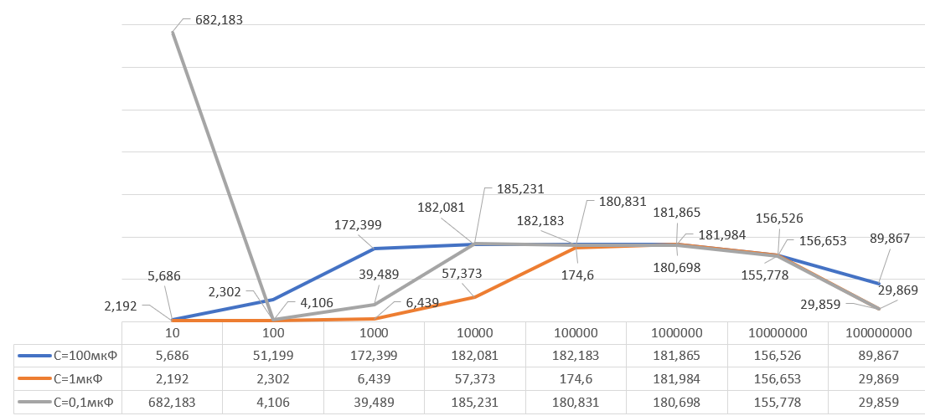
f | 40 | 655 | 100 | 400 | 1000 | 4000 | 10000 | 65000 | 100000 | 250000
U_{вых} | 5.42 | 5.13 | 5.44 | 5.17 | 5.18 | 4.97 | 4.74 | 0.73 | 0.45 | 0.21
U_{вх} | 0.003 | 0.01 | 0.03 | 0.1 | 0.3 | 0.5 | 0.7 | 1 | 1.3 | 3
K_{y} | 1806.67 | 513 | 181.33 | 51.7 | 17.27 | 9.94 | 6.77 | 0.73 | 0.35 | 0.07
Uвх |  | 3*10^-3 | 10^-2 | 3*10^-2 | 0.1 | 0.3 | 0.5 | 0.7 | 1 | 1.3 | 3
Uвых | R1=1кОм | 0.08 | 0.16 | 0.36 | 1.37 | 3.47 | 5.73 | 7.92 | 10.5 | 11.67 | 13.87
 | R1=10кОм | 0.04 | 0.05 | 0.08 | 0.16 | 0.36 | 0.59 | 0.78 | 1.4 | 1.4 | 3.19

f | 40 | 655 | 100 | 400 | 1000 | 4000 | 10000 | 65000 | 100000 | 250000
U_{вых} | 6.32 | 6.77 | 6.69 | 6.38 | 6.15 | 6.27 | 5.43 | 0.74 | 0.54 | 0.27
U_{вх} | 0.003 | 0.01 | 0.03 | 0.1 | 0.3 | 0.5 | 0.7 | 1 | 1.3 | 3
K_{y} | 2106.67 | 677 | 223 | 63.8 | 20.5 | 12.54 | 7.76 | 0.74 | 0.415 | 0.09

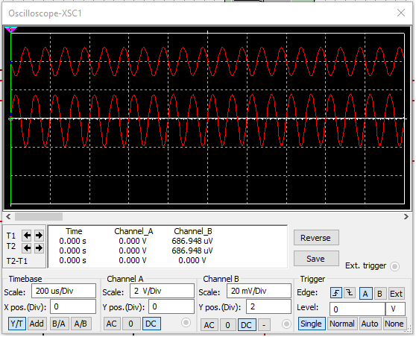
Uвх |  | 3*10^-3 | 10^-2 | 3*10^-2 | 0.1 | 0.3 | 0.5 | 0.7 | 1 | 1.3 | 3 | 5
Uвых | R1=1кОм | 0.09 | 0.17 | 0.04 | 1.76 | 4.13 | 6.49 | 8.49 | 11.14 | 12.19 | 14.04 | 14.21
 | R1=10кОм | 0.04 | 0.06 | 0.09 | 0.36 | 0.9 | 1.19 | 1.6 | 2.11 | 2.87 | 6.4 | 9.92

